Gastos_TIC
Gastos TIC
Tabla 3.1 · Año 2015 Miles de euro
Ministerios | Gastos Informáticos |  | Telecomunicaciones |  | Total
 | Miles € | %V. | Miles € | %V. | Miles € | %V.
Interior | 148,304 | 13% | 172,901 | 54% | 321,205 | 22%
Empleo y Seguridad Social | 261,345 | 23% | 28,265 | 9% | 289,610 | 20%
Hacienda y Administraciones Públicas | 258,611 | 23% | 25,008 | 8% | 283,619 | 20%
Defensa | 98,022 | 9% | 25,166 | 8% | 123,189 | 8%
Economía y Competitividad | 75,367 | 7% | 6,112 | 2% | 81,479 | 6%
Justicia | 65,360 | 6% | 10,881 | 3% | 76,241 | 5%
Fomento | 56,445 | 5% | 19,306 | 6% | 75,751 | 5%
Agricultura, Alimentación y Medio Ambiente | 52,312 | 5% | 7,800 | 2% | 60,112 | 4%
Sanidad, Servicios Sociales e Igualdad | 31,923 | 3% | 3,370 | 1% | 35,294 | 2%
Asuntos Exteriores y Cooperación | 20,163 | 2% | 12,888 | 4% | 33,051 | 2%
Industria, Energía y Turismo | 28,717 | 3% | 4,306 | 1% | 33,023 | 2%
Educación, Cultura y Deporte | 26,182 | 2% | 1,841 | 1% | 28,023 | 2%
Presidencia | 10,635 | 1% | 1,735 | 1% | 12,370 | 1%
Total | 1,133,387 | 100% | 319,579 | 100% | 1,452,966 | 100%

 | Gastos TIC (Evolución)
 | Gráfico 3.1 · Administración Estado

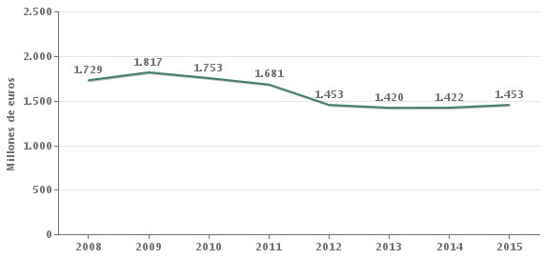

Gastos TIC/Presupuesto total (1+2+6)

Tabla 3.2 · Año 2015 Miles de euro
Ministerios | Gastos TIC | Presupuesto Total | Gastos TIC/
 |  | (Capítulo 1+2+6) | Presupuesto
 |  |  | Total
Empleo y Seguridad Social | 289,610 | 2,354,869 | 12.30%
Industria, Energía y Turismo | 33,023 | 312,158 | 10.58%
Sanidad, Servicios Sociales e Igualdad | 35,294 | 650,736 | 5.42%
Asuntos Exteriores y Cooperación | 33,051 | 634,180 | 5.21%
Justicia | 76,241 | 1,516,320 | 5.03%
Economía y Competitividad | 81,479 | 1,673,315 | 4.87%
Hacienda y Administraciones Públicas | 283,619 | 6,703,904 | 4.23%
Interior | 321,205 | 7,949,709 | 4.04%
Educación, Cultura y Deporte | 28,023 | 863,227 | 3.25%
Agricultura, Alimentación y Medio Ambiente | 60,112 | 2,030,203 | 2.96%
Presidencia | 12,370 | 519,936 | 2.38%
Defensa | 123,189 | 6,338,026 | 1.94%
Fomento | 75,751 | 7,467,944 | 1.01%
Total | 1,452,966 | 39,014,527 | 3.72%

Gastos TIC · Formas de Contratación

Tabla 3.3 · Año 2015
Tipo de contratación | Gastos | Gastos | Total
 | Informáticos* | Telecomunicaciones
Procedimiento Abierto | 35% | 63% | 43%
Procedimiento Negociado | 22% | 3% | 17%
Sistema de Contratación Centralizada Estatal | 27% | 0% | 19%
Contrato Menor | 6% | 1% | 4%
Procedimiento Restringido | 1% | 0% | 0%
Otros | 9% | 34% | 16%
Total | 100% | 100% | 100%

Gastos_Informaticos
Gastos Informáticos · Año 2015
Gráfico 3.2 · Administración Estado

Miles de euros |  |  |  |  | Total: 1.133.387

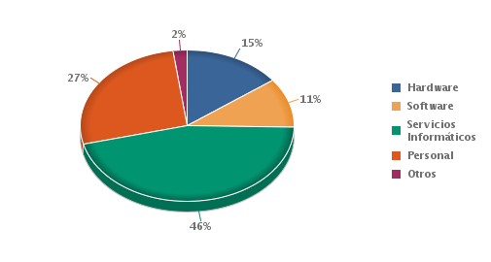

(1) El apartado “Otros”, incluye gastos en consumibles y otros gastos diversos.

Gastos Informáticos
Tabla 3.4 · Año 2015 | Miles de Euros
Ministerios | Hardware | Software | Servicios | Personal | Otros | Total
 |  |  | Informáticos |  |  | Total Miles € | %V.
Empleo y Seguridad Social | 19,028 | 38,301 | 150,612 | 47,165 | 6,238 | 261,345 | 23%
Hacienda y Administraciones Públicas | 43,622 | 38,018 | 90,540 | 81,265 | 5,165 | 258,611 | 23%
Interior | 36,423 | 8,518 | 35,351 | 65,605 | 2,409 | 148,304 | 13%
Defensa | 13,859 | 2,432 | 25,204 | 55,283 | 1,245 | 98,022 | 9%
Economía y Competitividad | 14,885 | 9,496 | 30,603 | 18,734 | 1,650 | 75,367 | 7%
Justicia | 6,819 | 1,221 | 53,320 | 2,159 | 1,841 | 65,360 | 6%
Fomento | 10,709 | 8,685 | 29,089 | 6,507 | 1,454 | 56,445 | 5%
Agricultura, Alimentación y Medio Ambiente | 7,318 | 3,424 | 33,733 | 6,503 | 1,334 | 52,312 | 5%
Sanidad, Servicios Sociales e Igualdad | 6,333 | 1,408 | 21,434 | 1,874 | 875 | 31,923 | 3%
Industria, Energía y Turismo | 2,047 | 2,598 | 18,471 | 4,907 | 694 | 28,717 | 3%
Educación, Cultura y Deporte | 3,332 | 1,323 | 14,967 | 5,972 | 589 | 26,182 | 2%
Asuntos Exteriores y Cooperación | 2,275 | 2,854 | 12,285 | 2,228 | 522 | 20,163 | 2%
Presidencia | 720 | 1,414 | 3,192 | 5,149 | 160 | 10,635 | 1%
Total | 167,369 | 119,690 | 518,802 | 303,350 | 24,176 | 1,133,387 | 100%

 | %V.: Porcentaje vertical

Estructura del gasto informático
Tabla 3.5 · Año 2015
Ministerios | Hardware | Software | Servicios | Personal | Otros
 |  |  | Informáticos
Empleo y Seguridad Social | 7% | 15% | 58% | 18% | 2%
Hacienda y Administraciones | 17% | 15% | 35% | 31% | 2%
Públicas
Interior | 25% | 6% | 24% | 44% | 2%
Defensa | 14% | 2% | 26% | 56% | 1%
Economía y Competitividad | 20% | 13% | 41% | 25% | 2%
Justicia | 10% | 2% | 82% | 3% | 3%
Fomento | 19% | 15% | 52% | 12% | 3%
Agricultura, Alimentación y Medio | 14% | 7% | 64% | 12% | 3%
Ambiente
Sanidad, Servicios Sociales e | 20% | 4% | 67% | 6% | 3%
Igualdad
Industria, Energía y Turismo | 7% | 9% | 64% | 17% | 2%
Educación, Cultura y Deporte | 13% | 5% | 57% | 23% | 2%
Asuntos Exteriores y | 11% | 14% | 61% | 11% | 3%
Cooperación
Presidencia | 7% | 13% | 30% | 48% | 2%
Total | 15% | 11% | 46% | 27% | 2%

Gastos Informáticos · Suministradores
Tabla 3.6 · Año 2015 Miles de Euros
Suministradores | Hardware |  | Software |  | Servicios |  | Total
 |  |  |  |  | Informáticos
 | Miles € | %V. | Miles € | %V. | Miles € | %V. | Miles € | %V.
OTROS | 88,619 | 53% | 45,703 | 38% | 237,162 | 46% | 371,485 | 44%
IBM, S.A. | 7,585 | 5% | 50,588 | 42% | 14,077 | 3% | 72,249 | 9%
INDRA (GRUPO) | 2,278 | 1% | 1,321 | 1% | 50,921 | 10% | 54,520 | 7%
HEWLETT PACKARD ESPAÑOLA, S.A. | 35,820 | 21% | 792 | 1% | 9,824 | 2% | 46,436 | 6%
SOFTWARE AG ESPAÑA S.A. | 0 | 0% | 6,911 | 6% | 34,020 | 7% | 40,931 | 5%
FUJITSU (GRUPO) | 12,929 | 8% | 3,076 | 3% | 11,718 | 2% | 27,723 | 3%
INFORMATICA EL CORTE INGLES, S.A. | 9,355 | 6% | 4,992 | 4% | 12,501 | 2% | 26,848 | 3%
TRAGSATEC | 0 | 0% | 123 | 0% | 22,970 | 4% | 23,093 | 3%
INGENIERIA DE SOFTWARE AVANZADO, S.A. | 0 | 0% | 0 | 0% | 22,082 | 4% | 22,082 | 3%
ISDEFE S.A. | 93 | 0% | 0 | 0% | 20,203 | 4% | 20,297 | 3%
ORACLE IBERICA, S.A. | 397 | 0% | 4,420 | 4% | 11,400 | 2% | 16,216 | 2%
TECNOCOM | 4,720 | 3% | 910 | 1% | 10,326 | 2% | 15,956 | 2%
CONNECTIS ICT | 0 | 0% | 347 | 0% | 13,877 | 3% | 14,224 | 2%
TELEFONICA (GRUPO) | 5,560 | 3% | 63 | 0% | 8,578 | 2% | 14,201 | 2%
TRAGSA | 13 | 0% | 0 | 0% | 14,122 | 3% | 14,135 | 2%
ALTEN GRUPO | 0 | 0% | 372 | 0% | 12,398 | 2% | 12,770 | 2%
BARATZ, SERVICIOS DE TELEDOCUMENTACION | 0 | 0% | 72 | 0% | 12,623 | 2% | 12,695 | 2%
Total | 167,369 | 100% | 119,690 | 100% | 518,802 | 100% | 805,861 | 100%

Gastos Hardware/Gastos personal (Hardware Index)
Tabla 3.7 · Año 2015
Ministerios | Gastos Hardware | Gastos Personal | HW Index
 | (Miles €) | (Miles €)
Sanidad, Servicios Sociales e Igualdad | 6,333 | 1,874 | 3.38
Justicia | 6,819 | 2,159 | 3.16
Fomento | 10,709 | 6,507 | 1.65
Agricultura, Alimentación y Medio Ambiente | 7,318 | 6,503 | 1.13
Asuntos Exteriores y Cooperación | 2,275 | 2,228 | 1.02
Economía y Competitividad | 14,885 | 18,734 | 0.79
Educación, Cultura y Deporte | 3,332 | 5,972 | 0.56
Interior | 36,423 | 65,605 | 0.56
Hacienda y Administraciones Públicas | 43,622 | 81,265 | 0.54
Industria, Energía y Turismo | 2,047 | 4,907 | 0.42
Empleo y Seguridad Social | 19,028 | 47,165 | 0.4
Defensa | 13,859 | 55,283 | 0.25
Presidencia | 720 | 5,149 | 0.14
Total | 167,369 | 303,350 | 0.55

Gastos informáticos/Presupuesto Total (Capítulo 1+2+6)
Tabla 3.8 · Año 2015
Ministerios | Gastos | Presupuesto Total | Gastos Inf /
 | informáticos | (Cap. 1+2+6) | Presupuesto
 |  |  | Total
Empleo y Seguridad Social | 261,345 | 2,354,869 | 11.10%
Industria, Energía y Turismo | 28,717 | 312,158 | 9.20%
Sanidad, Servicios Sociales e | 31,923 | 650,736 | 4.91%
Igualdad
Economía y Competitividad | 75,367 | 1,673,315 | 4.50%
Justicia | 65,360 | 1,516,320 | 4.31%
Hacienda y Administraciones | 258,611 | 6,703,904 | 3.86%
Públicas
Asuntos Exteriores y Cooperación | 20,163 | 634,180 | 3.18%
Educación, Cultura y Deporte | 26,182 | 863,227 | 3.03%
Agricultura, Alimentación y Medio | 52,312 | 2,030,203 | 2.58%
Ambiente
Presidencia | 10,635 | 519,936 | 2.05%
Interior | 148,304 | 7,949,709 | 1.87%
Defensa | 98,022 | 6,338,026 | 1.55%
Fomento | 56,445 | 7,467,944 | 0.76%
Total | 1,133,387 | 39,014,527 | 2.91%

Gastos informáticos · Forma de contratación
Tabla 3.9 · Año 2015 | Porcentaje de gastos
Forma de contratación | Hardware | Software | Servicios | Total
 |  |  | Informáticos
Procedimiento Abierto | 10% | 11% | 49% | 35%
Sistema de Contratación Centralizada Estatal | 66% | 23% | 15% | 27%
Procedimiento Negociado | 19% | 59% | 15% | 22%
Procedimiento Restringido | 0% | 1% | 1% | 1%
Contrato Menor | 4% | 5% | 6% | 6%
Otros | 2% | 1% | 14% | 9%
Total | 100% | 100% | 100% | 100%

Gastos_Software
Gastos en software
Tabla 3.19 · Año 2015 Miles de Euros
 | Sistemas | Utilidades | Sistemas | Herramientas | Herramientas | Comunicaciones | Aplicaciones | Aplicaciones | Software | Otro | Total
Ministerios | Operativos | Del Sistema | de Gestión | de Desarrollo | Web |  | Horizontales | Verticales | de | Software
 |  |  | de la |  |  |  |  |  | Seguridad
 |  |  | información
Empleo y Seguridad Social | 26,119 | 3,475 | 7,364 | 59 | 0 | 723 | 1 | 0 | 558 | 2 | 38,301
Hacienda y Administraciones | 25,548 | 2,777 | 3,828 | 158 | 102 | 40 | 2,510 | 630 | 1,920 | 503 | 38,018
Públicas
Economía y Competitividad | 303 | 59 | 1,003 | 231 | 83 | 51 | 3,425 | 3,178 | 179 | 984 | 9,496
Fomento | 1,615 | 505 | 520 | 77 | 274 | 703 | 1,840 | 806 | 250 | 2,094 | 8,685
Interior | 147 | 1,218 | 1,000 | 9 | 853 | 0 | 2,160 | 157 | 301 | 2,672 | 8,518
Agricultura, Alimentación y Medio | 22 | 1,453 | 531 | 296 | 161 | 8 | 525 | 99 | 161 | 168 | 3,424
Ambiente
Asuntos Exteriores y Cooperación | 140 | 700 | 204 | 8 | 0 | 6 | 1,566 | 13 | 170 | 47 | 2,854
Industria, Energía y Turismo | 274 | 388 | 228 | 0 | 0 | 0 | 55 | 651 | 517 | 484 | 2,598
Defensa | 884 | 10 | 308 | 57 | 15 | 0 | 115 | 548 | 200 | 293 | 2,432
Presidencia | 58 | 63 | 345 | 96 | 15 | 186 | 318 | 81 | 172 | 79 | 1,414
Sanidad, Servicios Sociales e | 218 | 131 | 28 | 0 | 2 | 45 | 375 | 107 | 115 | 387 | 1,408
Igualdad
Educación, Cultura y Deporte | 0 | 2 | 936 | 0 | 0 | 20 | 4 | 44 | 313 | 4 | 1,323
Justicia | 0 | 0 | 556 | 0 | 0 | 19 | 19 | 14 | 0 | 614 | 1,221
Total | 55,329 | 10,782 | 16,851 | 991 | 1,506 | 1,803 | 12,914 | 6,329 | 4,855 | 8,329 | 119,690

Gastos en software · Distribución por tipo · Año 2015
Gráfico 3.5 · Administración Estado

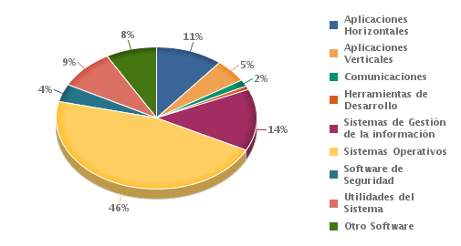

(1) El apartado “Otro Software”, incluye un determinado número de paquetes de software, diferente de herramientas web y formación e-learning.

Gastos en software · Distribución por suministradores · Año 2015
Gráfico 3.6 · Administración Estado

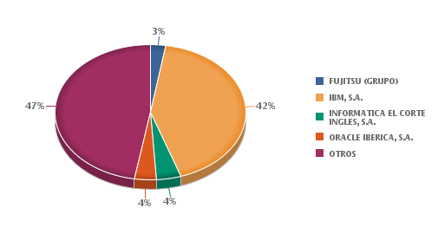

(1) El apartado “Otros” comprende un considerable número de empresas suministradoras de software, cuyo gasto de forma individualizada, no supera en ningún caso el 3% sobre el volumen total.

Gastos_telecomunicaciones
Gastos en servicios de telecomunicaciones
Tabla 3.22 · Año 2015 |  | Miles de Euros
Ministerios | Telefonía Fija | Telefonía Móvil | Transmisión de | Otros Servicios de | Total | %V.
 |  |  | Datos | Telecomunicaciones
Interior | 16,993 | 4,392 | 54,681 | 96,834 | 172,901 | 54%
Empleo y Seguridad Social | 24,390 | 2,305 | 388 | 1,183 | 28,265 | 9%
Defensa | 17,793 | 5,972 | 1 | 1,400 | 25,166 | 8%
Hacienda y Administraciones | 9,782 | 2,348 | 2,044 | 10,834 | 25,008 | 8%
Públicas
Fomento | 2,789 | 2,268 | 4,414 | 9,835 | 19,306 | 6%
Asuntos Exteriores y Cooperación | 451 | 468 | 7,716 | 4,253 | 12,888 | 4%
Justicia | 2,285 | 347 | 3,827 | 4,421 | 10,881 | 3%
Agricultura, Alimentación y Medio | 1,353 | 1,001 | 1,863 | 3,583 | 7,800 | 2%
Ambiente
Economía y Competitividad | 2,490 | 1,097 | 2,217 | 308 | 6,112 | 2%
Industria, Energía y Turismo | 3,525 | 0 | 763 | 17 | 4,306 | 1%
Sanidad, Servicios Sociales e | 958 | 451 | 960 | 1,001 | 3,370 | 1%
Igualdad
Educación, Cultura y Deporte | 515 | 293 | 468 | 565 | 1,841 | 1%
Presidencia | 359 | 221 | 442 | 713 | 1,735 | 1%
Total | 83,682 | 21,163 | 79,786 | 134,948 | 319,579 | 100%
%V.: Porcentaje vertical

Gastos en servicios de telecomunicaciones · Suministradores
Tabla 3.23 · Año 2015 | Miles de Euros
Operadores | Miles de euros | %V.
TELEFONICA (GRUPO) | 270,450 | 85%
OTROS | 22,913 | 6%
BT ESPAÑA | 24,584 | 8%
VODAFONE | 1,632 | 1%
Total | 319,579 | 100%

Gastos en telecomunicaciones (Evolución)
Gráfico 3.7 · Administración Estado

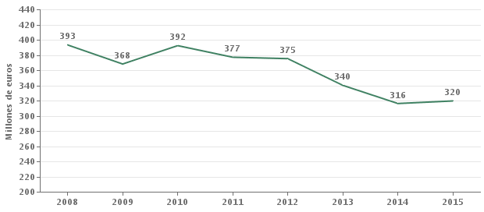

(*) Hasta 2008 se incluían gastos de inversión

Distribucion_Marcas_Base
Base Instalada(Marcas) - Mainframes 01/01/2016
Grafico 4.1 Administración del Estado

 | Series1 | Series2
IBM | 39 | 1
FUJITSU | 18
SUN | 23
HEWLETT PACKARD | 9
OTRAS | 11
 | Grupos Marcas | Equipos%
 | IBM | 39
 | FUJITSU | 18
 | SUN | 23
 | HEWLETT PACKARD | 9
 | OTRAS | 11

 | Series1 | Series2
HEWLETT PACKARD | 43 | 1
OTRAS | 20
DELL COMPUTER | 12
IBM | 8
CISCO | 5
SUN | 4
FUJITSU | 5
FUJITSU-SIEMENS | 3
Base Instalada(Marcas) - Servidores 01/01/2016
Grafico 4.3 Administración del Estado
 | Grupos Marcas | Equipos%
 | HEWLETT PACKARD | 43
 | OTRAS | 20
 | DELL COMPUTER | 12
 | IBM | 8
 | CISCO | 5
 | SUN | 4
 | FUJITSU | 5
 | FUJITSU-SIEMENS | 3

Base Instalada(Marcas) - Ordenadores personales 01/01/2016
Grafico 4.5 Administración del Estado
 | Series1 | Series2
HEWLETT PACKARD | 53 | 1
OTRAS | 24
DELL COMPUTER | 8
TOSHIBA | 5
APD | 3
FUJITSU | 3
LENOVO | 3
 | Grupos Marcas | Equipos%
 | HEWLETT PACKARD | 53
 | OTRAS | 24
 | DELL COMPUTER | 8
 | TOSHIBA | 5
 | APD | 3
 | FUJITSU | 3
 | LENOVO | 3

Base Instalada(Marcas) - Equipos de sobremesa 01/01/2016
Grafico 4.7 Administración del Estado
 | Series1 | Series2
HEWLETT PACKARD | 61 | 1
OTRAS | 23
DELL COMPUTER | 9
APD | 4
LENOVO | 3
 | Grupos Marcas | Equipos%
 | HEWLETT PACKARD | 61
 | OTRAS | 23
 | DELL COMPUTER | 9
 | APD | 4
 | LENOVO | 3

Base Instalada(Marcas) - Equipos portatiles 01/01/2016
Grafico 4.9 Administración del Estado
 | Grupos Marcas | Equipos%
 | Series1 | Series2
TOSHIBA | 38 | 1
OTRAS | 21
HEWLETT PACKARD | 15
FUJITSU | 9
DELL COMPUTER | 7
LENOVO | 4
APPLE | 3
MICROSOFT | 3
 | TOSHIBA | 38
 | OTRAS | 21
 | HEWLETT PACKARD | 15
 | FUJITSU | 9
 | DELL COMPUTER | 7
 | LENOVO | 4
 | APPLE | 3
 | MICROSOFT | 3

Distribucion_Marcas_parque
Parque Instalado(Marcas) - 2015 - Mainframes
Grafico 4.2 Administración del Estado

 | Marca | %
 | IBM | 67%
 | DELL | 33%

Parque Instalado(Marcas) - 2015 - Servidores
Grafico 4.4 Administración del Estado
 | Series1 | Series2
HEWLETT PACKARD | 56 | 1
OTRAS | 14
DELL COMPUTER | 16
FUJITSU | 14
 | Grupos Marcas
 | HEWLETT PACKARD | 56
 | OTRAS | 14
 | DELL COMPUTER | 16
 | FUJITSU | 14

Parque Instalado(Marcas) - 2015 - Ordenadores personales
Grafico 4.6 Administración del Estado
 | Grupos Marcas | Equipos
 | HEWLETT PACKARD | 59
 | LENOVO | 13
 | OTRAS | 11
 | INVES | 2
 | SAMSUNG | 9
 | TOSHIBA | 2
 | APPLE | 2

Parque Instalado(Marcas) - 2015 - Equipos de sobremesa
Grafico 4.8 Administración del Estado

 | Marcas | Equipos
 | HEWLETT PACKARD | 73
 | LENOVO | 14
 | OTRAS | 11
 | INVES | 3

Parque Instalado(Marcas) - 2015 - Equipos portatiles
Grafico 4.10 Administración del Estado

 | Marcas | Equipos
 | HEWLETT PACKARD | 41
 | LENOVO | 18
 | OTRAS | 4
 | BECHTLE | 2
 | MICROSOFT | 3
 | TOSHIBA | 26
 | APPLE | 4

Software
Sistemas operativos no modificados en 2015 - Mainframes
Grafico 5.1 Administración del Estado
Tabla 5.1
 | Z/OS | Linux | OS/400
Mainframes | 33.3% | 33.3% | 33.3%

 |  |  |  |  | Marca | %
 |  |  |  |  | OTRAS | 21%
Sistemas operativos instalados en 2015 - Servidores |  |  |  |  | LINUX | 22%
Grafico 5.1 Administración del Estado |  |  |  |  | WINDOWS SERVER | 42%
 |  |  |  |  | WINDOWS 7 | 3%
 |  |  |  |  | Sistema operativo de visualizacion | 11%

(1) El apartado “Otros” comprende una serie de sistemas operativos instalados en servidores(UNIX, Macintosh, Windows 8, etc), que de forma individualizada, no supera en ningún caso el 3% sobre el volumen total.

Sistemas operativos instalados en 2015 - Ordenadores personales
Grafico 5.2 Administración del Estado
 |  |  |  | Marca
 |  |  |  | WINDOWS 7 | 77%
 |  |  |  | WINDOWS 8 | 14%
 |  |  |  | OTROS | 9%

(1) El apartado “Otros” comprende una serie de sistemas operativos instalados en ordenadores personales(IOS, Macintosh, Windows 2003, etc), que de forma individualizada, no supera en ningún caso el 13% sobre el volumen total.

Personal_TIC
Personal TIC · Efectivos · Distribución según su situación contractual
Tabla 6.1 · 01/01/2016
Ministerios | Funcionarios |  |  | Laborales |  |  | Total
 | Efectivos | %V. | %H. | Efectivos | %V. | %H. | Efectivos | %V.
Interior | 2,764 | 27% | 100% | 0 | 0% | 0% | 2,764 | 26%
Hacienda y Administraciones Públicas | 2,425 | 24% | 97% | 87 | 20% | 3% | 2,512 | 23%
Defensa | 2,063 | 20% | 97% | 61 | 14% | 3% | 2,124 | 20%
Empleo y Seguridad Social | 1,478 | 14% | 96% | 68 | 16% | 4% | 1,546 | 14%
Economía y Competitividad | 556 | 5% | 84% | 109 | 25% | 16% | 665 | 6%
Agricultura, Alimentación y Medio Ambiente | 201 | 2% | 89% | 24 | 6% | 11% | 225 | 2%
Fomento | 186 | 2% | 85% | 34 | 8% | 15% | 220 | 2%
Educación, Cultura y Deporte | 183 | 2% | 98% | 4 | 1% | 2% | 187 | 2%
Presidencia | 142 | 1% | 90% | 16 | 4% | 10% | 158 | 1%
Industria, Energía y Turismo | 135 | 1% | 92% | 12 | 3% | 8% | 147 | 1%
Asuntos Exteriores y Cooperación | 60 | 1% | 76% | 19 | 4% | 24% | 79 | 1%
Justicia | 64 | 1% | 100% | 0 | 0% | 0% | 64 | 1%
Sanidad, Servicios Sociales e Igualdad | 59 | 1% | 98% | 1 | 0% | 2% | 60 | 1%
Total | 10,316 | 100% | 96% | 435 | 100% | 4% | 10,751 | 100%
%V.: Porcentaje Vertical %H.: Porcentaje Horizontal

Personal TIC Funcionario · Distribución por grupos
Tabla 6.2 · 01/01/2016
Ministerios | A1 | A2 | C1 | C2 | Total
Interior | 67 | 356 | 2,341 | 0 | 2,764
Hacienda y Administraciones Públicas | 576 | 807 | 837 | 205 | 2,425
Defensa | 414 | 812 | 129 | 708 | 2,063
Empleo y Seguridad Social | 389 | 498 | 589 | 2 | 1,478
Economía y Competitividad | 189 | 198 | 164 | 5 | 556
Agricultura, Alimentación y Medio Ambiente | 56 | 83 | 62 | 0 | 201
Fomento | 85 | 65 | 34 | 2 | 186
Educación, Cultura y Deporte | 75 | 59 | 48 | 1 | 183
Presidencia | 51 | 72 | 17 | 2 | 142
Industria, Energía y Turismo | 66 | 54 | 15 | 0 | 135
Justicia | 32 | 29 | 2 | 1 | 64
Asuntos Exteriores y Cooperación | 16 | 19 | 16 | 9 | 60
Sanidad, Servicios Sociales e Igualdad | 19 | 28 | 11 | 1 | 59
total | 2,035 | 3,080 | 4,265 | 936 | 10,316

Personal TIC / Personal total
Tabla 6.3 · 01/01/2016
Ministerios | Personal TIC | Personal Total | Personal TIC /
 |  |  | Personal Total
Hacienda y Administraciones Públicas | 2,512 | 45,778 | 5.49%
Industria, Energía y Turismo | 147 | 2,960 | 4.97%
Presidencia | 158 | 3,212 | 4.92%
Empleo y Seguridad Social | 1,546 | 41,763 | 3.70%
Economía y Competitividad | 665 | 22,759 | 2.92%
Agricultura, Alimentación y Medio Ambiente | 225 | 9,832 | 2.29%
Interior | 2,764 | 176,431 | 1.57%
Defensa | 2,124 | 140,863 | 1.51%
Educación, Cultura y Deporte | 187 | 13,789 | 1.36%
Asuntos Exteriores y Cooperación | 79 | 7,007 | 1.13%
Sanidad, Servicios Sociales e Igualdad | 60 | 6,656 | 0.90%
Fomento | 220 | 28,444 | 0.77%
Justicia | 64 | 26,605 | 0.24%
Total | 10,751 | 526,099 | 2.04%

Estimación de la Evolución del Personal TIC
Gráfico 6.1 · Administración Estado
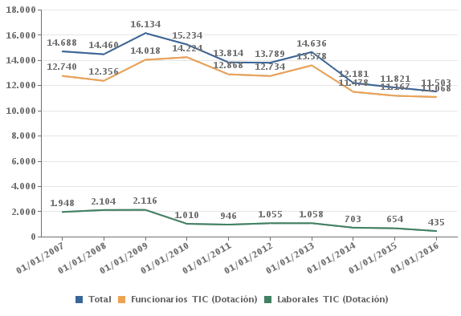
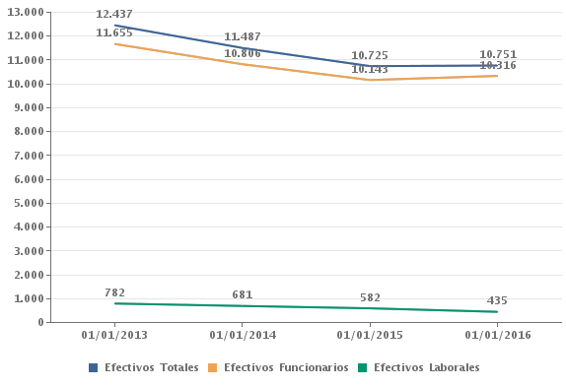

 | 2013-01-01 | 2014-01-01 | 2015-01-01 | 2016-01-01
Efectivos Totales | 12,437 | 11,487 | 10,725 | 10,751
Efectivos Funcionarios | 11,655 | 10,806 | 10,143 | 10,316
Efectivos Laborales | 782 | 681 | 582 | 435

Formación en TIC. Asistentes
Tabla 6.4 · 2015
Ministerios | Asistentes a | Asistentes a | Asistentes a | Asistentes
 | cursos Online / | cursos | cursos | totales / por
 | por 100 | Semipresencial | Presencial / por | 100
 | empleados | / por 100 | 100 empleados | empleados
 |  | empleados
Justicia | 16.1 |  | 60.4 | 76.6
Hacienda y Administraciones | 49.8 | 2.1 | 8.2 | 60
Públicas
Presidencia |  | 0.1 | 24 | 24.1
Economía y Competitividad | 2.5 | 2.6 | 8.3 | 13.4
Agricultura, Alimentación y Medio | 1.9 | 0.3 | 9.3 | 11.5
Ambiente
Industria, Energía y Turismo | 2 |  | 9.3 | 11.3
Asuntos Exteriores y Cooperación | 2.4 |  | 4.1 | 6.4
Fomento | 3.9 |  | 1.4 | 5.3
Sanidad, Servicios Sociales e |  |  | 4.7 | 4.7
Igualdad
Educación, Cultura y Deporte | 0.3 |  | 3.5 | 3.8
Empleo y Seguridad Social |  |  | 0.7 | 0.7
Defensa | 0 | 0 | 0.5 | 0.6
Interior |  |  | 0.5 | 0.5
Total | 5.6 | 0.3 | 5.2 | 11

Formación en TIC. Horas
Tabla 6.5 · 2015
Ministerios | Horas | Horas | Horas | Horas
 | Online / | Semipresencial / | Presencial / | totales /
 | empleado | empleado | empleado | empleado
Hacienda y Administraciones | 22.69 | 1.46 | 1.57 | 25.72
Públicas
Justicia | 1.18 |  | 1.82 | 3
Presidencia |  | 0.02 | 2.4 | 2.43
Industria, Energía y Turismo | 0.72 |  | 1.51 | 2.23
Asuntos Exteriores y Cooperación | 0.56 |  | 1.51 | 2.07
Agricultura, Alimentación y Medio | 0.82 | 0.04 | 0.88 | 1.75
Ambiente
Fomento | 0.93 |  | 0.21 | 1.14
Economía y Competitividad | 0.35 | 0.09 | 0.64 | 1.08
Educación, Cultura y Deporte | 0.16 |  | 0.74 | 0.9
Sanidad, Servicios Sociales e |  |  | 0.81 | 0.81
Igualdad
Defensa | 0.01 | 0 | 0.14 | 0.15
Interior |  |  | 0.01 | 0.01
Total | 2.13 | 0.13 | 0.41 | 2.67

Ordenadores_personales_por_100
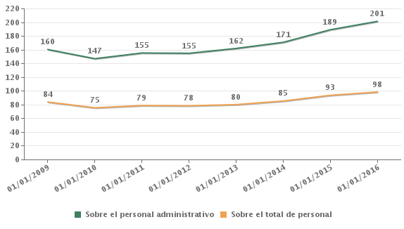
Ordenadores personales por cada 100 empleados públicos. Evolución
Grafico 7.1. Administración del Estado

Conectividad
Conectividad de los Ordenadores Personales
Tabla 7.1 · 2015
Ministerios | % ordenadores | % ordenadores
 | personales | personales
 | conectados a Intranet | conectados a Internet
Agricultura, Alimentación y Medio Ambiente | 68% | 70%
Asuntos Exteriores y Cooperación | 93% | 94%
Defensa | 80% | 80%
Economía y Competitividad | 82% | 83%
Educación, Cultura y Deporte | 99% | 99%
Empleo y Seguridad Social | 97% | 97%
Fomento | 83% | 83%
Hacienda y Administraciones Públicas | 93% | 94%
Industria, Energía y Turismo | 44% | 45%
Interior | 74% | 49%
Justicia | 97% | 98%
Presidencia | 96% | 96%
Sanidad, Servicios Sociales e Igualdad | 92% | 92%
Total | 84% | 80%

Ordenadores personales con acceso a Internet/Intranet · Evolución
Gráfico 7.2 · Administración Estado
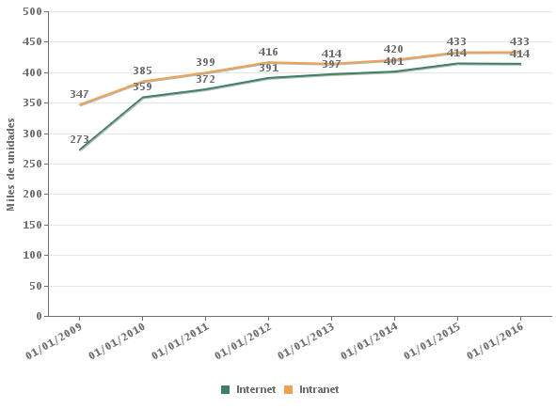

 | 2009-01-01 | 2010-01-01 | 2011-01-01 | 2012-01-01 | 2013-01-01 | 2014-01-01 | 2015-01-01 | 2016-01-01
Internet | 273 | 359 | 372 | 391 | 397 | 401 | 414 | 414
Intranet | 347 | 385 | 399 | 416 | 414 | 420 | 433 | 433

Ordenadores con acceso a Internet por cada 100 empleados públicos • Evolución
Gráfico 7.3 · Administración Estado
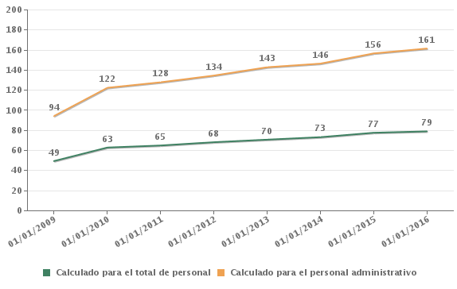

 | 2009-01-01 | 2010-01-01 | 2011-01-01 | 2012-01-01 | 2013-01-01 | 2014-01-01 | 2015-01-01 | 2015-01-01
Calculado para el total de personal | 49 | 63 | 65 | 68 | 70 | 73 | 77 | 79
Calculado para el personal administrativo | 94 | 122 | 128 | 134 | 143 | 146 | 156 | 161

Ordenadores con acceso a Intranet por cada 100 empleados públicos • Evolución
Gráfico 7.4 · Administración Estado
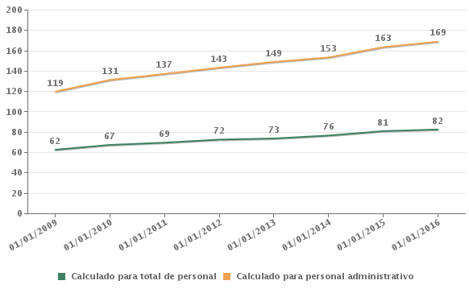

La cifra de nº de empleados corresponde a 01/07/2015 pues en el momento del cierre de este informe no se había publicado el Boletín Estadístico del Personal al servicio de las Administraciones Públicas a 01/01/2016. A la cifra publicada en el Boletín se ha restado la correspondiente a las Entidades Públicas Empresariales y Otros Organismos que no han participado en este estudio.

 | 2009-01-01 | 2010-01-01 | 2011-01-01 | 2012-01-01 | 2013-01-01 | 2014-01-01 | 2015-01-01 | 2016-01-01
Calculado para total de personal | 62 | 67 | 69 | 72 | 73 | 76 | 81 | 82
Calculado para personal administrativo | 119 | 131 | 137 | 143 | 149 | 153 | 163 | 169

